Hoja1
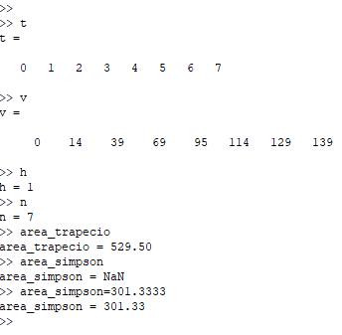
 | x | y | h | TRAPECIO
0 | 0 | 0 | 1 | a= | 529.5
1 | 1 | 14 |  | SIMPSON
2 | 2 | 39 |  | as= | 301.33333333
3 | 3 | 69
4 | 4 | 95
5 | 5 | 114
6 | 6 | 129
7 | 7 | 139

